상품제안서
포미그 온열 스팀 수면안대 3매 라벤더 | 상품코드: S41313

 |  |  |  |  |  |  | 02-713-8555 | www.synergygift.co.kr
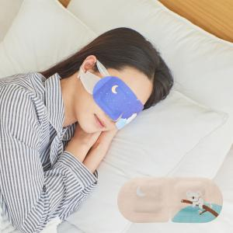

【상세/제작정보】 | CE인증 환경유해물질 검사기준 통과한 믿을 수 있는 제품으로<br>보건소, 정신건강복지센터등 많은 발주가 진행되고 있는 상품입니다.

【인쇄/포장옵션】 | 스티커 / 포장지포장

【공급단가】 | 수량 | 50~ | 100~ | 500~ | 1,000~ | 3,000~
*VAT별도 | 단가 | 2,760원 | 2,720원 | 2,650원 | 2,550원 | 2,440원

【상품 URL】 | https://www.synergygift.co.kr:443/src/goods_detail.php?gdno=41313

